幼児夕食アレルギー表示
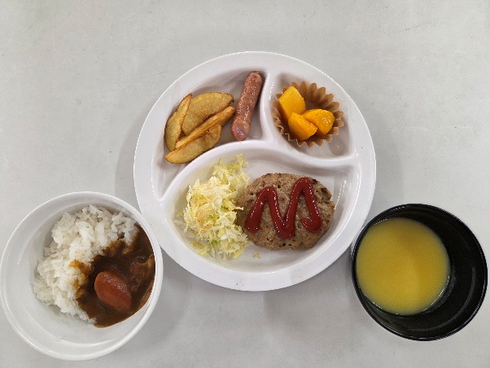
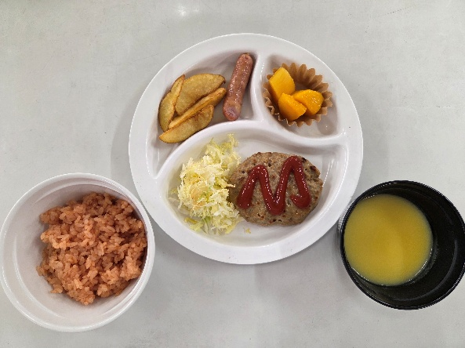
名栗げんきプラザ食事メニュー アレルゲン情報 幼児夕食

※ アレルギー物質の特定原材料（9品目）と特定原材料に準ずるもの（20品目）を記載してあります。
◆特定原材料（省令で定められたもの）
えび、カシューナッツ、かに、くるみ、小麦、そば、卵、乳成分、落花生

◆特定原材料に準ずるもの（通知で定められたもの）
アーモンド、あわび、いか、いくら、オレンジ、キウイフルーツ、牛肉、ごま、さけ、さば、大豆、鶏肉、バナナ、ピスタチオ、豚肉、マカダミアナッツ、もも、やまいも、りんご、ゼラチン

幼児メニュー夕食
メニュー | 使用食材 | 使用特定原材料及び特定原材料に準ずるもの
カレーライス ※1 | 白飯
 | 玉ねぎ
 | 人参
 | 豚肉 | 豚肉
 | カレールー甘口 | 乳成分 | 小麦 | 鶏肉 | 豚肉 | 大豆 | りんご
 |  | 牛肉 | バナナ | やまいも
チキンライス ※1 | 白飯
 | トマトソース | 卵 | 乳成分 | 小麦 | ごま | 大豆 | 鶏肉
 |  | 豚肉
 | 玉ねぎ
 | コーン
 | 鶏肉 | 鶏肉
コーンスープ |  | 小麦 | 乳成分 | 牛肉 | 大豆 | 鶏肉
キャベツの千切り | キャベツ
 | 和風ドレッシング | 小麦 | 大豆
ハンバーグ | ハンバーグ | 鶏肉 | 豚肉 | 牛肉 | 小麦 | 卵 | 大豆
 |  | ゼラチン | 乳成分
 | ケチャップ
ウインナー |  | 豚肉 | 大豆 | 乳成分 | 卵 | 牛肉 | 小麦
フライドポテト |  | 大豆
カットマンゴー

※1 カレーライスとチキンライスは選択制で、どちらか一方となります。

